データ
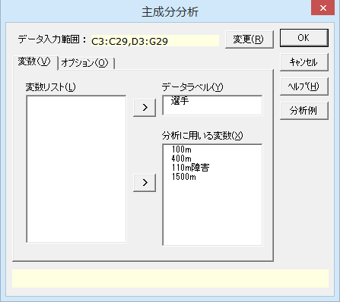
北京五輪 10種競技のうち4種の結果
No. | 選手 | 100m | 400m | 110m障害 | 1500m | 合計
1 | Bryan Clay | 989 | 865 | 984 | 522 | 3360
2 | Andrei Krauchanka | 870 | 943 | 948 | 761 | 3522
3 | Leonel Suarez | 883 | 913 | 955 | 750 | 3501
4 | Alexander Pogorelov | 845 | 773 | 915 | 551 | 3084
5 | Romain Barras | 804 | 837 | 948 | 749 | 3338
6 | Roman Sebrle | 814 | 836 | 885 | 621 | 3156
7 | Oleksiy Kasyanov | 968 | 924 | 927 | 752 | 3571
8 | Andre Niklaus | 834 | 831 | 927 | 726 | 3318
9 | Maurice Smith | 894 | 911 | 964 | 734 | 3503
10 | Michael Schrader | 906 | 886 | 885 | 766 | 3443
11 | Mikk Pahapill | 827 | 774 | 910 | 637 | 3148
12 | Aleksey Drozdov | 856 | 744 | 789 | 672 | 3061
13 | Andres Raja | 885 | 862 | 967 | 621 | 3335
14 | Eugene Martineau | 819 | 815 | 882 | 693 | 3209
15 | Yordani Garcia | 942 | 830 | 987 | 557 | 3316
16 | Mikalai Shubianok | 793 | 814 | 908 | 692 | 3207
17 | Aliaksandr Parkhomenka | 797 | 782 | 842 | 648 | 3069
18 | Haifeng Qi | 827 | 843 | 899 | 685 | 3254
19 | Massimo Bertocchi | 861 | 875 | 934 | 666 | 3336
20 | Jangy Addy | 915 | 885 | 935 | 491 | 3226
21 | Daniel Awde | 847 | 950 | 887 | 650 | 3334
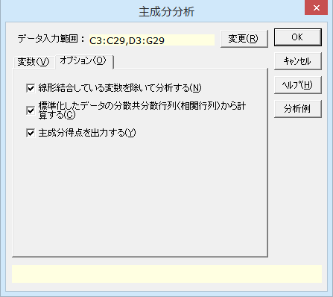
22 | Hadi Sepehrzad | 878 | 780 | 894 | 522 | 3074
23 | Damjan Sitar | 814 | 810 | 846 | 697 | 3167
24 | Slaven Dizdarevic | 825 | 724 | 777 | 610 | 2936
25 | David Gomez | 834 | 849 | 897 | 740 | 3320
26 | Mikko Halvari | 821 | 787 | 705 | 449 | 2762

結果
主成分分析

出力内容
ケースの要約
基本統計量
分析対象行列
線形結合している変数
固有値表 | 固有値スクリープロット
固有ベクトル
主成分負荷量
主成分得点

ケースの要約
 | n | %
有効ケース | 26 | 100.00%
不明ケース | 0 | 0.00%
全 体 | 26 | 100.00%

基本統計量
変 数 | n | 平 均 | 不偏分散 | 標準偏差 | 最小値 | 最大値
100m | 26 | 859.538 | 2683.698 | 51.804 | 793.000 | 989.000
400m | 26 | 840.115 | 3615.866 | 60.132 | 724.000 | 950.000
110m障害 | 26 | 899.885 | 4312.586 | 65.670 | 705.000 | 987.000
1500m | 26 | 652.385 | 8196.326 | 90.534 | 449.000 | 766.000

分析対象行列
 | 100m | 400m | 110m障害 | 1500m
100m | 1.000 | 0.475 | 0.510 | -0.158
400m | 0.475 | 1.000 | 0.587 | 0.397
110m障害 | 0.510 | 0.587 | 1.000 | 0.244
1500m | -0.158 | 0.397 | 0.244 | 1.000

線形結合している変数
なし

固有値表
主成分 | 固有値 | 寄与率 | 累積寄与率
1 | 2.131 | 53.27% | 53.27%
2 | 1.160 | 29.01% | 82.28%
3 | 0.413 | 10.33% | 92.61%
4 | 0.296 | 7.39% | 100.00%

固有値スクリープロット

固有ベクトル
変 数 | 主成分1 | 主成分2 | 主成分3 | 主成分4
100m | 0.4773 | -0.5645 | 0.3019 | 0.6020
400m | 0.5985 | 0.1374 | 0.5107 | -0.6018
110m障害 | 0.5841 | -0.0546 | -0.8020 | -0.1122
1500m | 0.2698 | 0.8121 | 0.0695 | 0.5128

主成分負荷量 |  |  |  |  |  | グラフ用データ
変 数 | 主成分1 | 主成分2 | 主成分3 | 主成分4 |  | 変 数 | 主成分1 | 変 数 | 主成分2
100m | 0.6967 | -0.6081 | 0.1940 | 0.3273 |  | 400m | 0.8737 | 1500m | 0.8747
400m | 0.8737 | 0.1480 | 0.3283 | -0.3272 |  | 110m障害 | 0.8527 | 400m | 0.1480
110m障害 | 0.8527 | -0.0588 | -0.5156 | -0.0610 |  | 100m | 0.6967 | 110m障害 | -0.0588
1500m | 0.3939 | 0.8747 | 0.0447 | 0.2788 |  | 1500m | 0.3939 | 100m | -0.6081

主成分負荷量 主成分1
主成分負荷量 主成分2

主成分1 × 主成分2

主成分得点
選手 | 主成分1 | 主成分2 | 主成分3 | 主成分4
Bryan Clay | 1.8001 | -2.5934 | -0.1618 | 0.3732
Andrei Krauchanka | 1.8721 | 1.0553 | 0.4305 | -0.3750
Leonel Suarez | 1.7227 | 0.7406 | 0.1575 | 0.0020
Alexander Pogorelov | -0.9697 | -0.9169 | -0.9172 | -0.0973
Romain Barras | 0.1732 | 1.4247 | -0.8635 | -0.1491
Roman Sebrle | -0.6864 | 0.2177 | -0.1426 | -0.6403
Oleksiy Kasyanov | 2.3723 | -0.1193 | 1.0897 | 0.9388
Andre Niklaus | 0.1346 | 0.8952 | -0.5008 | 0.1651
Maurice Smith | 1.8365 | 0.4652 | 0.0824 | 0.0438
Michael Schrader | 1.0910 | 0.6300 | 0.9295 | 0.7496
Mikk Pahapill | -0.9137 | 0.0571 | -0.8864 | 0.1791
Aleksey Drozdov | -1.9171 | 0.0871 | 0.5324 | 1.2212
Andres Raja | 0.9558 | -0.5648 | -0.5096 | -0.2155
Eugene Martineau | -0.6615 | 0.7636 | -0.1999 | 0.0409
Yordani Garcia | 1.1497 | -1.8497 | -0.7426 | 0.3704
Mikalai Shubianok | -0.6827 | 1.0140 | -0.6782 | -0.3013
Aliaksandr Parkhomenka | -1.6825 | 0.5575 | -0.1544 | -0.0711
Haifeng Qi | -0.1817 | 0.6545 | -0.1292 | -0.2207
Massimo Bertocchi | 0.7047 | 0.1576 | -0.1014 | -0.3133
Jangy Addy | 0.7891 | -1.9786 | 0.1515 | -0.7787
Daniel Awde | 0.8565 | 0.3770 | 1.0157 | -1.2369
Hadi Sepehrzad | -0.8692 | -1.5032 | -0.4312 | 0.0877
Damjan Sitar | -1.0656 | 0.8724 | 0.1713 | 0.1169
Slaven Dizdarevic | -2.6933 | -0.1670 | 0.2809 | 0.7305
David Gomez | 0.0886 | 1.0869 | 0.0292 | 0.1155
Mikko Halvari | -3.2233 | -1.3637 | 1.5483 | -0.7354

